维测调试
●在linux内核中打印函数调用栈 dump_stack 用法： 在对应文件中增加头文件 #include <asm/ptrace.h> 然后在要调试的函数里面加 dump_stack(); 然后在dmesg里面就可以查看对应函数调用栈信息 https://blog.51cto.com/u_15169172/2710283 | 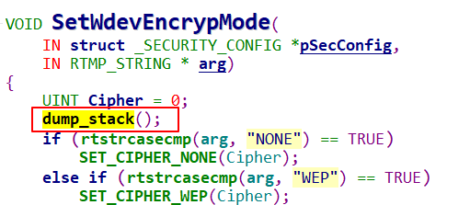 |  | 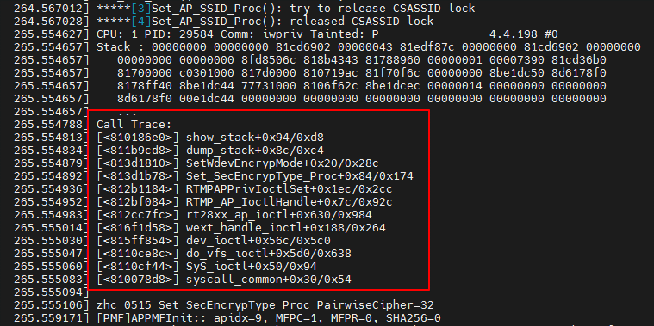

●nm命令用来查看符号表 目标文件(.o) 库文件(.a .so) 可执行文件 build_dir/target-***/linux-mediatek_mt***/linux-***/ 目录下 nm vmlinux.o查看内核符号表和System.map下面的内容符号表示一致的

●某些情况下 如果我们想知道内核当中某个流程上层是怎么调过来的，比如是用户态某个shell脚本里面通过某个系统调用调到这里的，可以用下面的方法来定位 之前遇到一个会误删除路由表项的场景 如果我们知道删除路由表项底层内核是通过fib_table_delete这个函数 那么我们可以在这个函数里面通过打印Linux内核current全局变量去获取执行此函数进程的struct task_struct信息，从里面可以获取到当前进程、父进程、祖父进程等相关进程信息进行分析 | 我们在内核中路由表删除的底层函数fib_table_delete中打印进程 名称(comm)和pid信息来看上层是哪个进程调到这里面来的 同时把dump_stack()信息也加上；

 | 之前调试的时候通过dump_stack打印的信息知道fib_table_delete是通过系统调用一层一层调过来的，这时候可以在例如上层一点的___sys_sendmsg函数里面也打印一下task_struct的信息 (这个步骤后面看其实可以不用)

 |  | 其实dump_stack()信息里面本身也会有当前进程的pid和comm信息

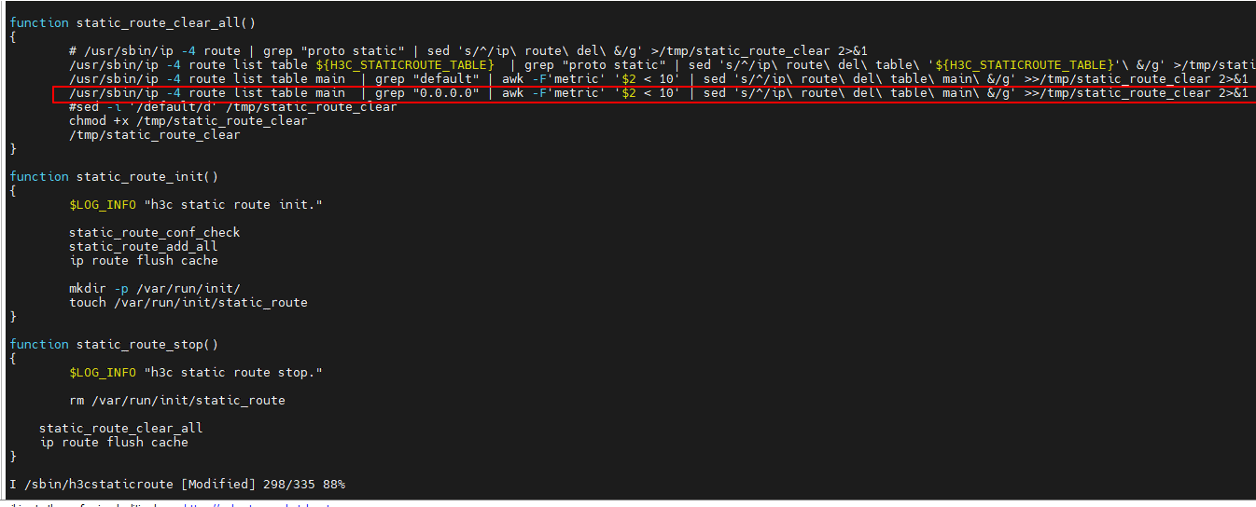
从上面dmesg打印的信息可以看到调用fib_table_delete进行路由表删除的进程是ip进程，父进程是staticroute进程，祖父进程是network进程 根据业务流程，我们这个情况是在修改了lan口对应ip和mask之后触发的 首先会调用/etc/init.d/network restart操作->然后network脚本里面又会调用/etc/init.d/staticroute reload->然后又会调用/sbin/h3cstaticroute里面static_route_stop，最后就会调用/usr/sbin/ip的系统调用来进行路由表删除操作； 整个过程和上面通过task_struct打印出来的进程信息是可以完全吻合的 | 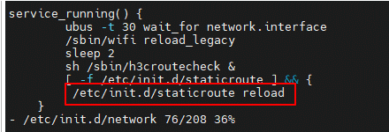
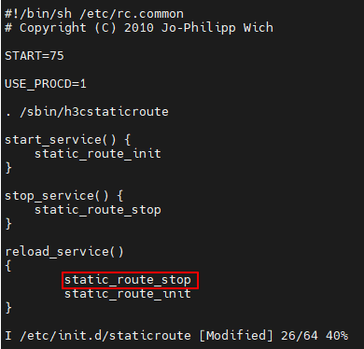

●用户态调用某些api函数返回错误，打印错误信息 包含#include <errno.h>头文件，然后在日志中使用strerror(errno)打印错误信息

core文件
●core文件调试 core文件生成 /tmp/core/ 同时在web上取一键获取日志时 如果有core文件也会在cloud_collection\corefile\下带对应core文件 | ●资料 #core文件 简单死锁问题定位 https://blog.csdn.net/Night_ZW/article/details/108349003

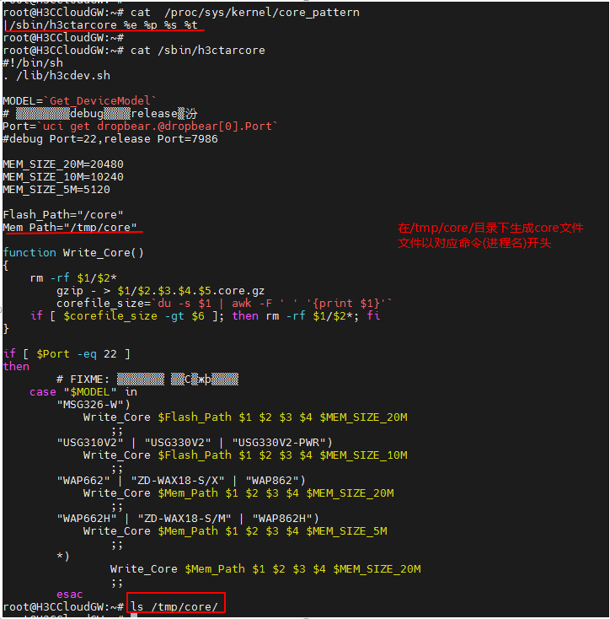

 |  |  |  | 还有个注意点 一般看一个系统能不能产生core文件 会用ulimit -a看core file size这栏是不是unlimited 但我们的产品在虽然看这一栏是0 但在/etc/init.d/network脚本里面会使用 prod的脚本procd_set_param limits core="unlimited" 来设置产品core文件大小不受限制

core文件gdb进行调试 也可以使用 ./gdb-7.7 h3ccloud h3ccloud.4675.6.1684998076.core的形式开始调试core文件

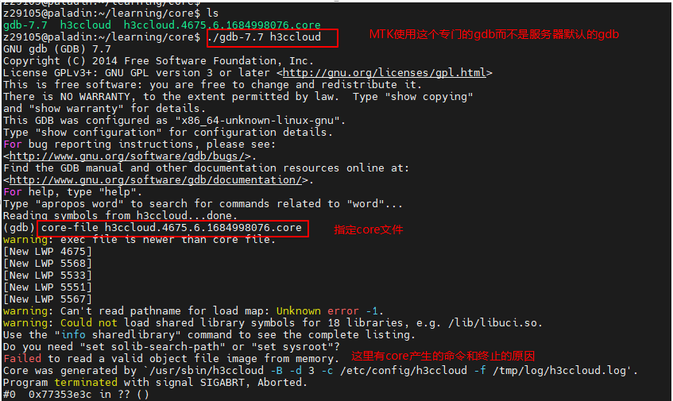

 |  | gdb调试对应的可执行文件要对应当时产生core文件的版本来获取

set sysroot ~/B46/miniwarev2/mt798x_sdk/staging_dir/target-aarch64_cortex-a53_musl/root-mediatek
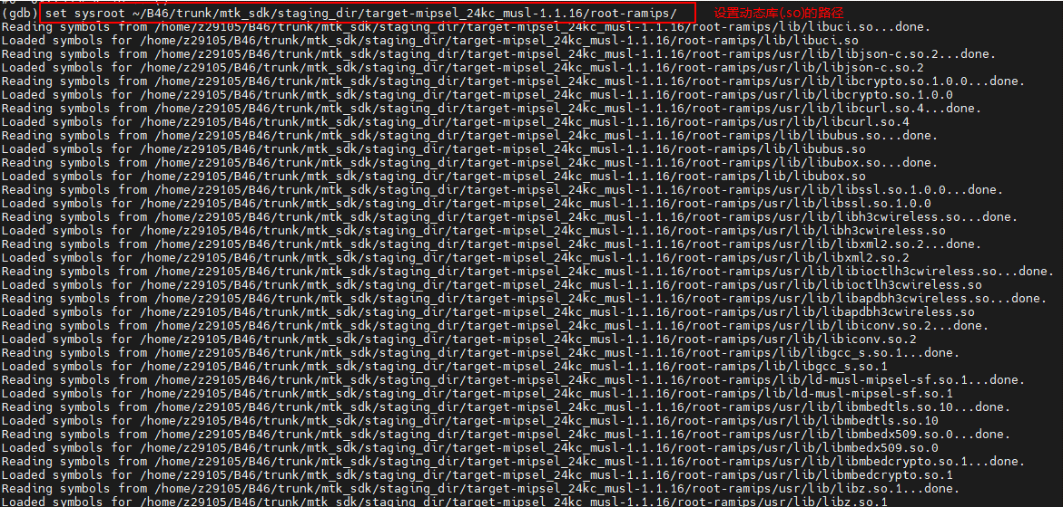

 |  |  | 这里是设置搜索动态库路径的根目录

再从对应进程日志的打印信息上看也是和堆栈上看到的coredump点一致 更可以确认问题发生的点

●不同版本gdb文件位置
可以先看编译版本是用的gcc编译器的位置，这个在编译某个模块Makefilegcc命令执行的时候会有显示，拿编译stamgr模块来说

可以看到编译stamgr模块的gcc编译器是位于SDK路径下/staging_dir/toolchain-aarch64_cortex-a53_gcc-8.4.0_musl/bin/目录下的aarch64-openwrt-linux-musl-gcc 然后去这个目录里面就能看到对应这个gcc编译器的gdb调试文件

同理可以在mt7621和ipq50xx系列对应的SDK下的同样目录找到对应此SDK的gcc编译器和gdb调试文件 所以寻找对应版本的gdb调试文件路径就是在sdk/staging_dir/toolchain-aarch64_cortex-a53_gcc-8.4.0_musl/bin/目录下

kdb
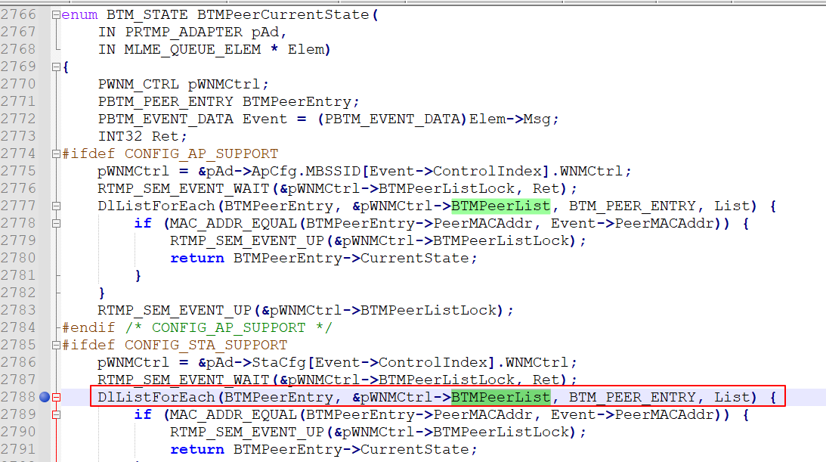
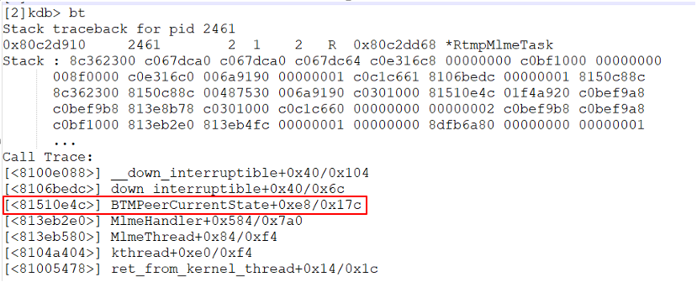
内核运行产生错误进入kdb，串口进入kdb可以先打印bt、meminfo、dmesg、rd、cpu这些信息 其中首先也是重点关注bt（产生错误时的调用栈）
 |  | 然后去此版本对应路径下去取System.map和vmlinux
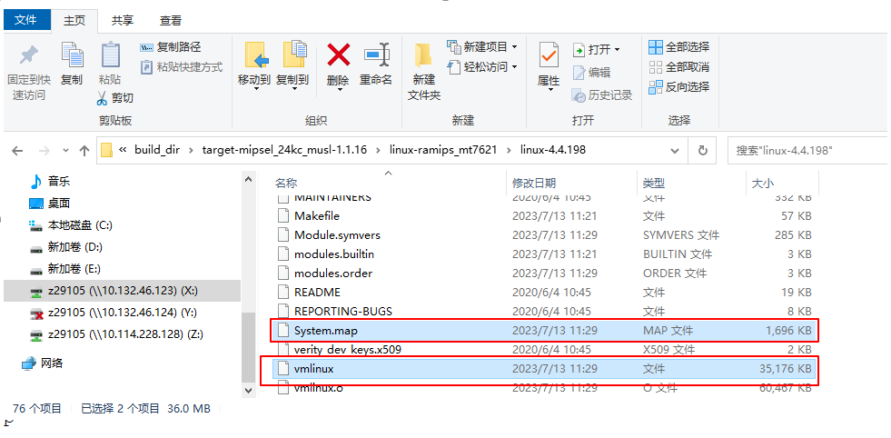

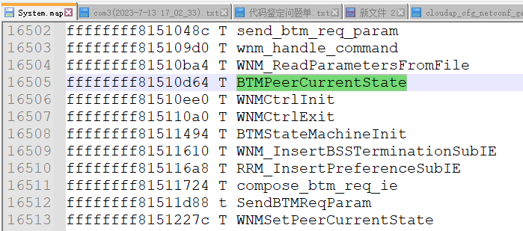
System.map内核符号表
 | kdb中可以打印地址所对应的符号 这个可以跟System.map符号表一一对应
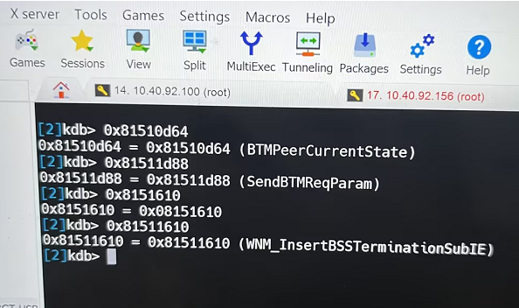

使用gdb工具来调试刚刚获取的vmlinux文件 反汇编调用栈中对应函数 | [<81510e4c>] BTMPeerCurrentState+0xe8/0x17c 81510e4c即为出现问题时对应的地址；0xe8(232)为在BTMPeerCurrentState函数基础地址上的偏移 而BTMPeerCurrentState函数基础地址可以在符号表System.map中获取到为0x81510d64 0x81510d64+0xe8=0x81510e4c
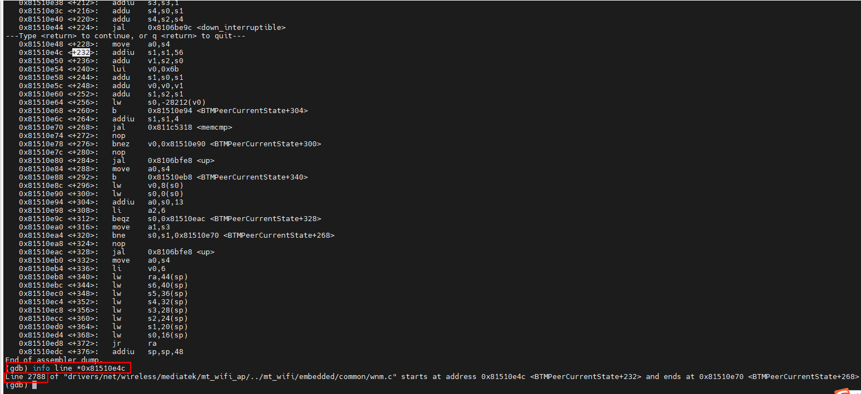
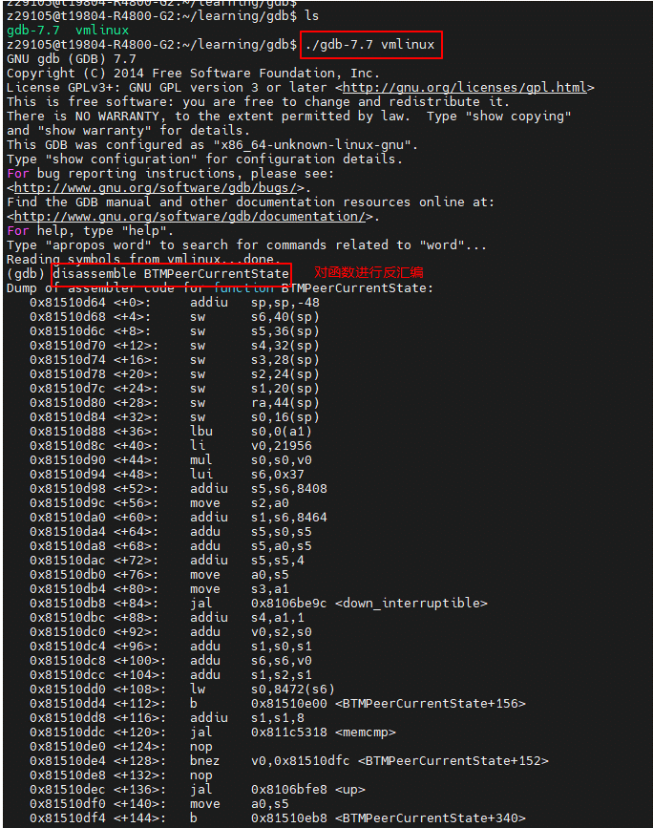

Info line *0x81510e4c查看问题出现的函数具体行数 然后对应去代码中具体分析

Sheet4
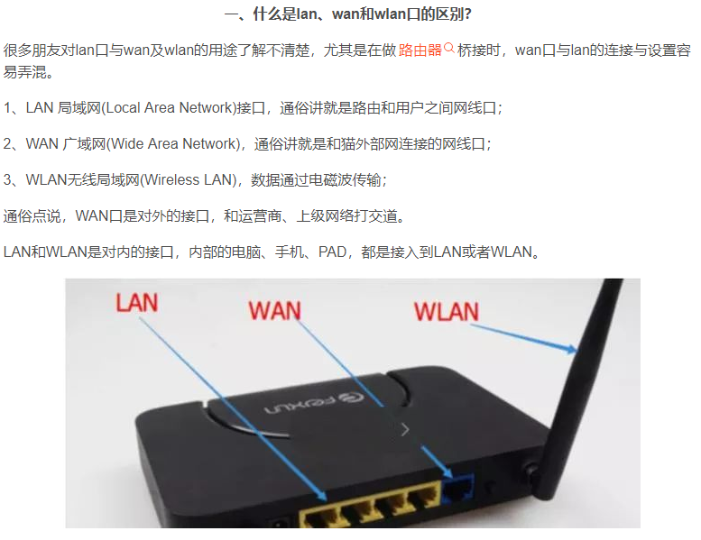
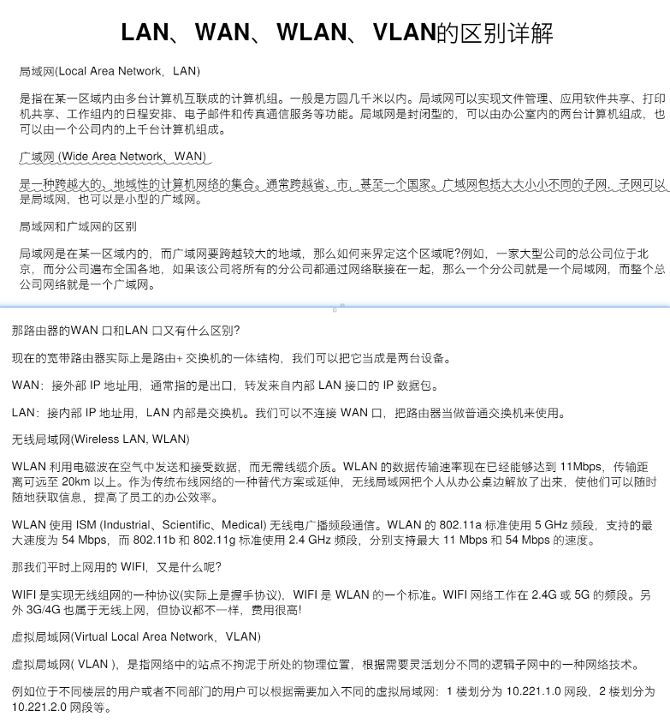

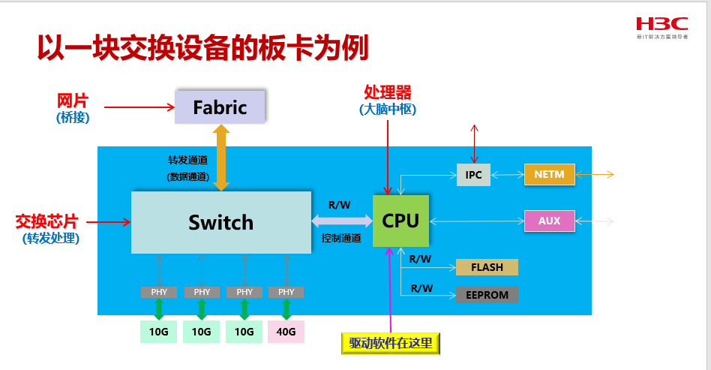

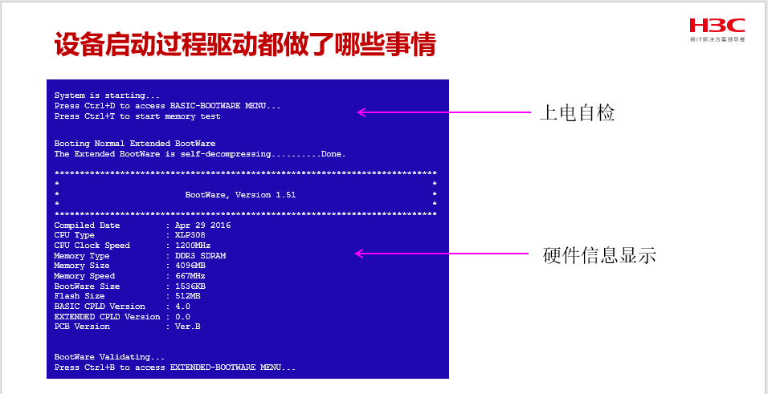

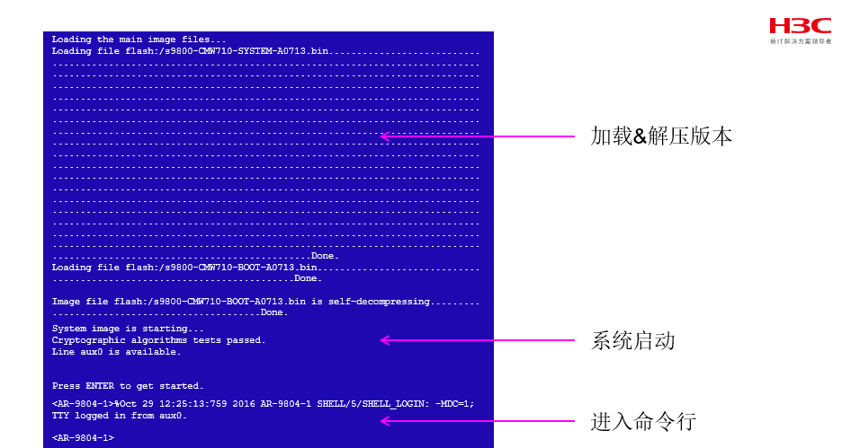

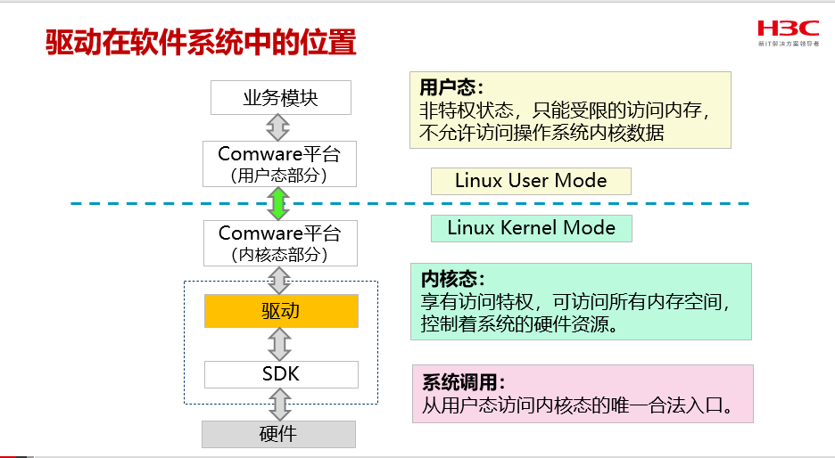

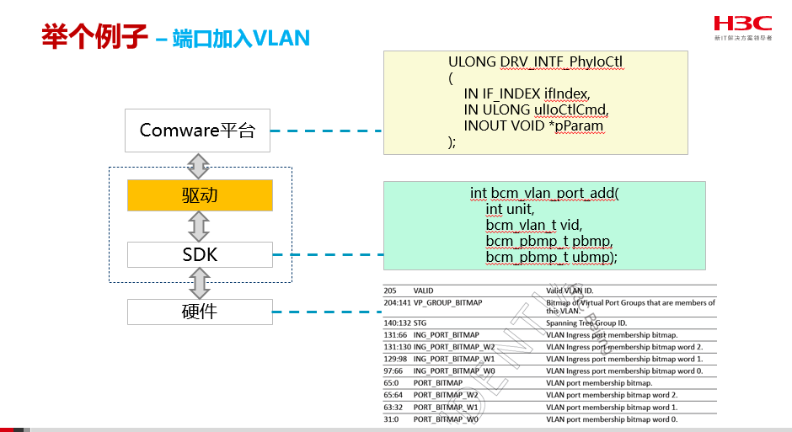

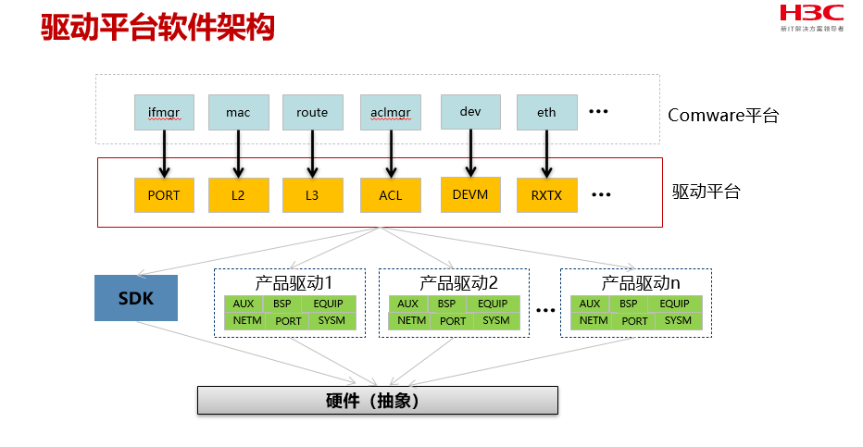

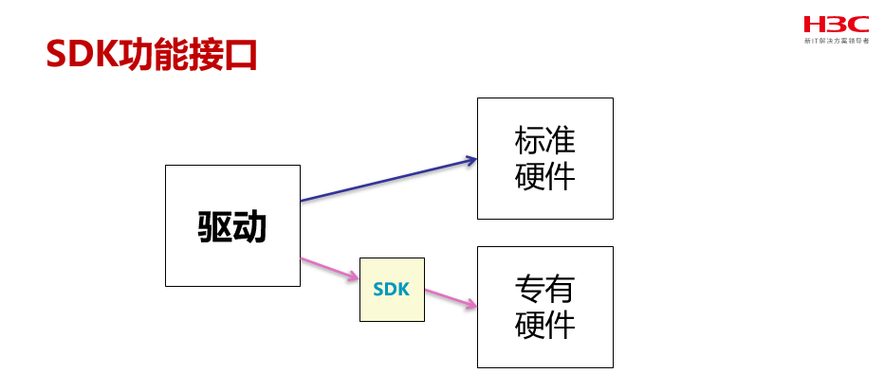

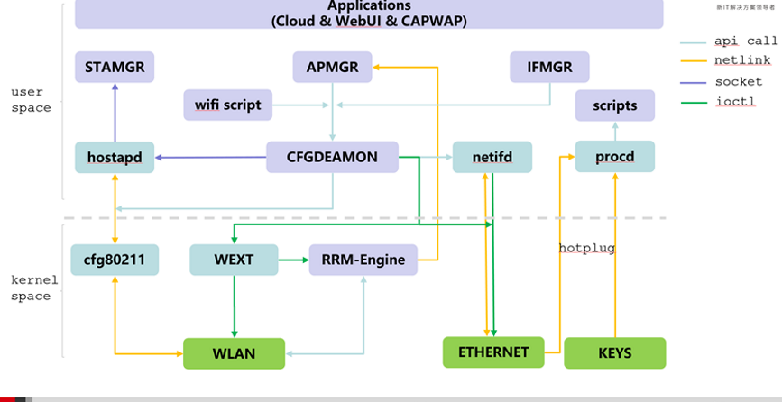

Sheet5
●添加内核模块 □以ko module形式添加可以参考qsdk\package\kernel\h3c-etag\ □然后需要在对应的例如：trunk\product\uap672\config_uap672_debug中添加编译选项 CONFIG_PACKAGE_kmod-xxx=y or CONFIG_DEFAULT_kmod-xxx=y 这两个的区别是： ONFIG_PACKAGE_kmod-xxx 变量表示的是用户通过 make menuconfig 或者其他方式手动选择安装的内核模块，如果将其定义为 y，则会将该内核模块打包为一个软件包，否则则不打包。 CONFIG_DEFAULT_kmod-xxx 则指定该内核模块在编译 OpenWrt 镜像时是否被包含进内核中。如果将其定义为 y，则该内核模块会被编译进内核中，否则则不会被编译 □根源上讲，config_uap672_debug中的编译选项会在h3cbuild.sh脚本中通过cp ../product/$1/config_${PRODUCT}_${H3C_DEBUG_TYPE} .config命令拷贝到sdk/.config中， 但对应产品的配置拷贝到.config中不会完全一模一样，它会根据具体sdk的配置有增删改

●内核版本加载 在产品对应各自的dl目录下最后加载到build_dir里面

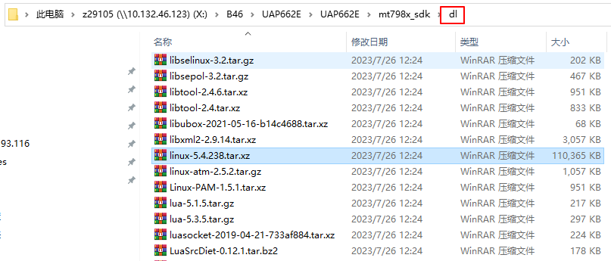

如果要修改内核对应的代码 在build_dir里面文件修改的话后面还是会被替换掉 MTK目前可行的方法是在产品对应目录或者public、debug、release这些目录下打patch来修改对应的内核代码 最终WIFI6会在mtk_trunk\trunk\mtk_sdk\target\linux\ramips\patches-4.4\下面生效Linux本身的和我们自己增加的patch
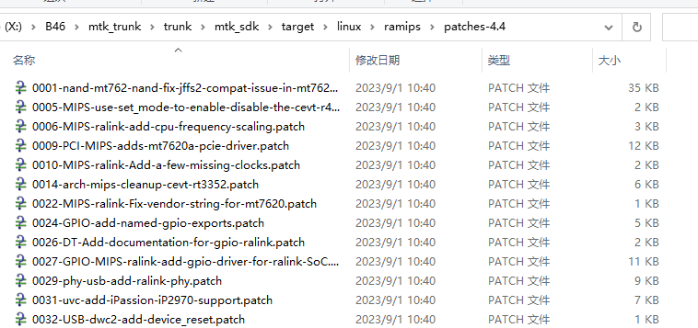

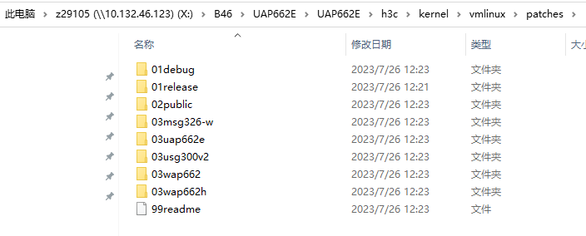

举个通过打patch来修改内核源码的例子 在新产品UAP662E我想修改内核源码 linux-5.4.238\kernel\time\jiffies.c和linux-5.4.238\include\linux\jiffies.h这两个文件 那我就在UAP662E\h3c\kernel\vmlinux\patches\03uap662e\目录下增加这个patch或者 直接在\UAP662E\mt798x_sdk\target\linux\mediatek\patches-5.4\下面增加这个patch patch的格式如下所示，主要是示范怎么写patch的格式，其他内核文件就类似处理就行

但高通不一样，因为高通不会打上面这些patch， 所以如果高通需要改内核相关代码可以直接在B46\qca_trunk\trunk\qsdk\qca\src\linux-4.4下面进行修改即可 linux相关源码是从build文件夹下通过build.sh脚本拷过来的

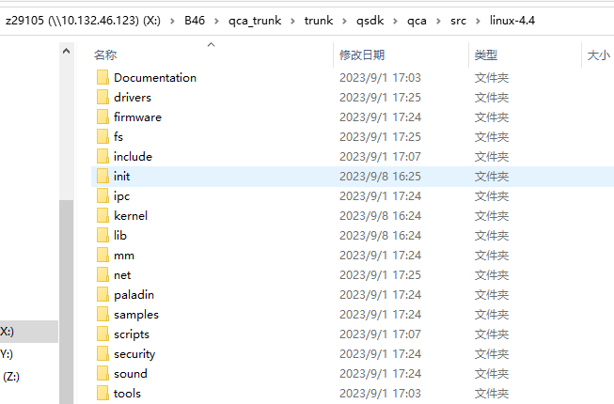
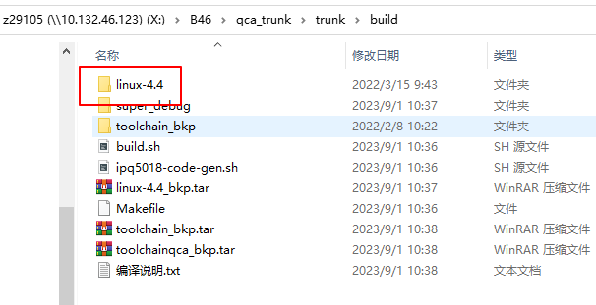

●h3c/kernel中vmlinux下的相关文件是直接编进内核(vmlinux)，而h3cwlan是各自以模块(ko)形式进行加载的

Vmlinux/src文件夹对应内核目录的paladin目录

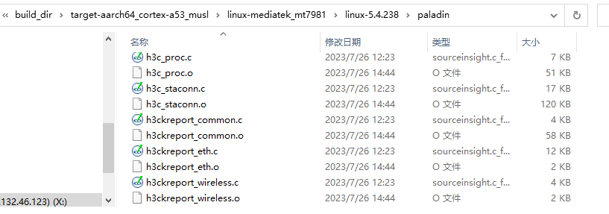

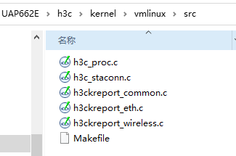

h3cwlan目录下的以模块形式加载到内核
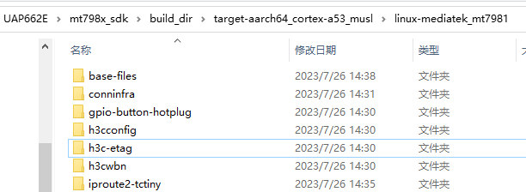
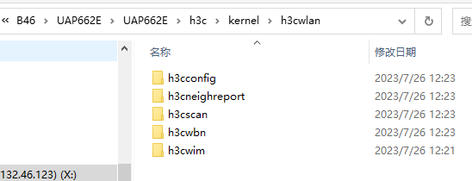

●启动相关

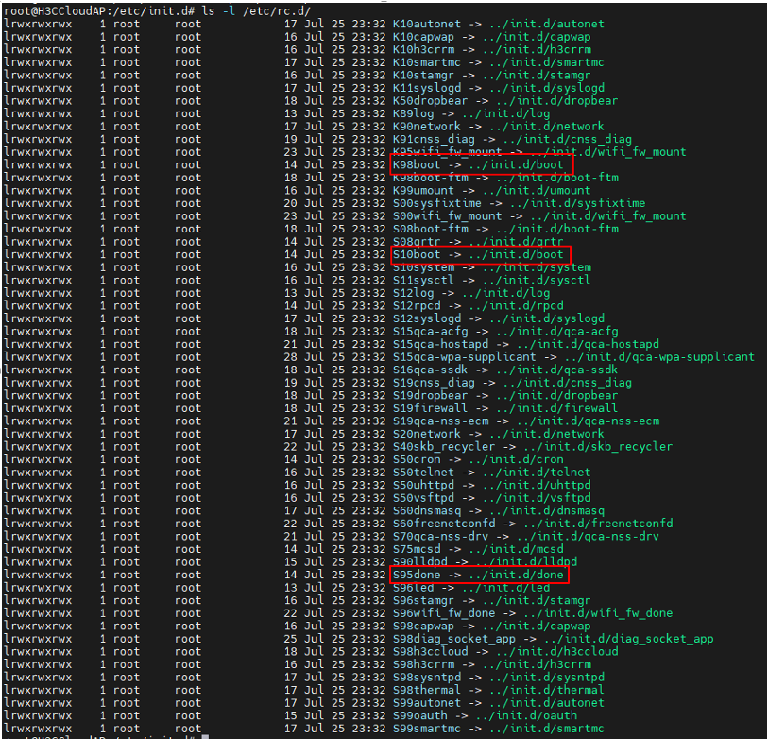

 | OpenWrt系统下的/etc/rc.d目录中的文件列表，包含了启动脚本、关闭脚本和服务脚本。 其中，以K开头的脚本是关闭脚本（Kill），以S开头的脚本是启动脚本（Start）， 数字表示顺序（数字越小越优先执行）。这些脚本负责启动、停止和管理各种系统服务。比如，S50telnet是启动telnet服务的脚本，K10autonet是关闭autonet服务的脚本 资料： https://blog.csdn.net/qq_41453285/article/details/102545624 https://www.cnblogs.com/milton/p/6345621.html

 | ect/init.d/boot中一开始定义的START\STOP变量值即对应左图的S10boot\K98boot

 | etc/rc.d/S95done->/etc/init.d/done是原生openwrt系统开机之后最后会调用的脚本 (S95之后应该都是我们自己加的业务逻辑)，如下图所示里面最关键的是会用/etc/rc.local脚本，所以一些开机之后的操作都可以放到rc.local里面去
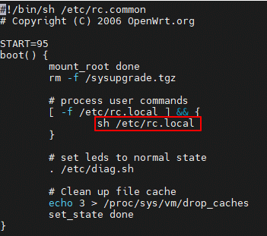

我们的rc.local脚本中会有很多操作，比如下面这些 #Set Min Memory Free Threshold (8M) echo 8192 > /proc/sys/vm/min_free_kbytes #Limit the maximum number of core file echo 3 >/proc/sys/kernel/core_pipe_limit # startup process done! /usr/sbin/led bootdone echo 1 4 1 7 >/proc/sys/kernel/printk #reboot reason record H3clastdownreason echo "$MODEL STARTUP FINISHED!" > /dev/console

Sheet6
●认证逃生(开启portal认证之后 在认证服务器不可达的情况下可以获取网络服务)； 绿洲上进行配置；/etc/config/portal配置文件中生效；处理函数在oauth中oauth_Client_Escape->MSG_Diff_IptablesFwAccess(MTK) 网关进行认证逃生测试，可以上挂commware设备，然后在commware设备进行如下配置 “进入AC1的串口，配置如下命令:acl advanced 3001; rule 0 deny ip destination 101.36.161.146 0(101.36.161.146是ping绿洲现网认证服务器得到的IP；绿洲at认证服务器是lvzhou-portal.h3c.com)；进入WAN1口，配置packet-filter 3001 outbound ” AP进行认证逃生测试，可以在其网关上将oasisauth.h3c.com加入域黑名单

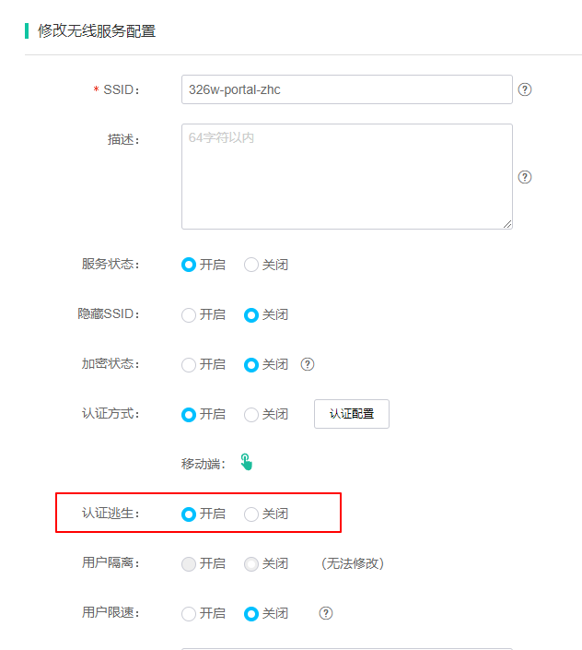

最终生效的表项（MSG_Diff_IptablesFwAccess(MTK)函数里面会对网关和AP的表项进行不同处理） 网关 -iptables -nvL -t nat

iptables -nvL -t filter

AP iptables -nvL -t mangle

